Анализ
Анализ данных по кредитам
Цель: выявить ключевые закономерности и посмотреть, как объем выданных кредитов распределяется по регионам и месяцам
Метрика |  | Объем общее | Задолженность общее | Январь объем | Январь задолженность | Февраль объем | Февраль задолженность | Март объем | Март задолженность | Апрель объем | Апрель задолженность | Май объем | Май задолженность | Июнь объем | Июнь задолженность | Июль объем | Июль задолженность | Август объем | Август задолженность | Сентябрь объем | Сентябрь задолженность | Октябрь объем | Октябрь задолженность | Ноябрь объем | Ноябрь задолженность | Декабрь объем | Декабрь задолженность
Среднее значение |  | 275,058 | 5,080,463 | 16,609 | 419,382 | 17,859 | 418,051 | 20,428 | 417,971 | 20,602 | 418,361 | 21,141 | 419,928 | 21,796 | 420,196 | 23,682 | 419,632 | 25,059 | 423,505 | 24,498 | 426,246 | 26,635 | 430,096 | 26,025 | 432,573 | 30,723 | 434,523
Медиана |  | 154,469 | 2,753,740 | 9,245 | 227,593 | 10,035 | 226,787 | 11,446 | 226,599 | 11,505 | 226,585 | 11,972 | 227,370 | 12,448 | 227,393 | 13,642 | 227,203 | 14,332 | 229,432 | 13,749 | 230,834 | 14,803 | 232,854 | 14,463 | 234,681 | 17,305 | 236,726
Мода |  | Значения не повторяются | Значения не повторяются | Значения не повторяются | Значения не повторяются | Значения не повторяются | Значения не повторяются | Значения не повторяются | Значения не повторяются | Значения не повторяются | Значения не повторяются | Значения не повторяются | Значения не повторяются | Значения не повторяются | Значения не повторяются | Значения не повторяются | Значения не повторяются | Значения не повторяются | Значения не повторяются | Значения не повторяются | Значения не повторяются | Значения не повторяются | Значения не повторяются | Значения не повторяются | Значения не повторяются | Значения не повторяются | Значения не повторяются
Минимум |  | 6,841 | 145,427 | 382 | 12,252 | 423 | 12,180 | 512 | 12,143 | 489 | 12,077 | 469 | 12,019 | 594 | 12,003 | 656 | 12,011 | 680 | 12,102 | 654 | 12,165 | 643 | 12,197 | 602 | 12,165 | 737 | 12,113
Максимум |  | 3,007,763 | 51,422,135 | 186,725 | 4,208,666 | 205,325 | 4,209,311 | 232,037 | 4,218,232 | 231,562 | 4,223,317 | 230,539 | 4,239,331 | 235,787 | 4,248,421 | 252,022 | 4,265,347 | 264,348 | 4,295,817 | 269,103 | 4,333,273 | 284,678 | 4,370,468 | 288,975 | 4,400,824 | 326,662 | 4,409,128
Вывод: Наибольшее среднее значение по объему выданных кредитов наблюдается в декабре 2025 года, по задолженности - тоже в декабре. Медиана по объему и задолженности растет от начала к концу года. Моду вычислить не представляется возможным, так как значения не повторяются. Минимальное значение по объему выданных кредитов наблюдается в январе, по задолженности значение меняется не критично и остается в области 12000 млн рублей. Максимальное значение по объему выданных кредитов наблюдается в декабре и достигает 32000 млн рублей, по задолженности - варьируется в области 42000-44000 млн рублей на протяжении 2025 года.

ТОП-5 лидеров регионов по объему выданных кредитов и задолженности
Объем |  | Задолженность
г. Москва | 3007763 | г. Москва | 51422135
Московская область | 1804595 | Московская область | 34616205
г. Санкт-Петербург | 1260287 | г. Санкт-Петербург | 22320395
Краснодарский край | 950912 | Краснодарский край | 18679592
Тюменская область | 834483 | Тюменская область | 17587655
Вывод: Лидером и по объему выданных кредитов, и по объему задолженности в 2025 году является Москва, она занимает 12,57% от общего объема выданных кредитов среди регионов. Лидерами в 2025 году также стали Московская область, Санкт-Петербург, Краснодарский край и Тюменская область.

ТОП-5 антилидеров регионов по объему выданных кредитов и задолженности
Объем |  | Задолженность
Ненецкий автономный округ | 29337 | Ненецкий автономный округ | 508083
Республика Ингушетия | 17997 | Республика Ингушетия | 340084
Чукотский автономный округ | 10941 | Чукотский автономный округ | 240590
Еврейская автономная область | 10785 | Еврейская автономная область | 193280
Республика Алтай | 6841 | Республика Алтай | 145427
Вывод: Антилидером и по объему выданных кредитов, и по объему задолженности в 2025 году является Ненецкий автономный округ, он занимает 0,03% от общего объема выданных кредитов среди регионов. Антилидерами в 2025 году также стали республика Ингушентия, Чукотский автономный округ, Еврейская автономная область и республика Алтай.

Вывод: динамика положительная. Все регионы демонстрируют рост объема кредитовот начала года к концу.
Доля регионов в общем объеме выданных кредитов

Вывод: Самая большая доля в общем объеме выданных кредитов в 2025 года наблюдается у Москвы и составляет 12,57%. Остальные регионы занимают сравнительно небольшую долю по объему выданных кредитов. Самую маленькую долю занимает Ненецкий автономный округ, она составляет 0,03% от общего объема.

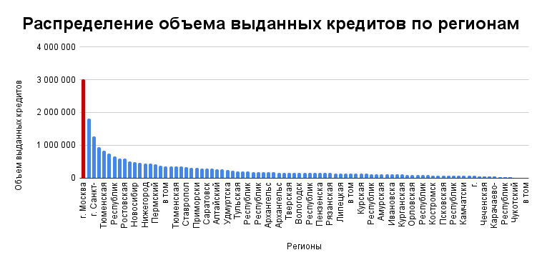

Вывод: абсолютным лидером по объему выданных кредитов в 2025 году становится Москва. Объем выданных в ней кредитов составляет около 3000000 млн руб.

